Узб
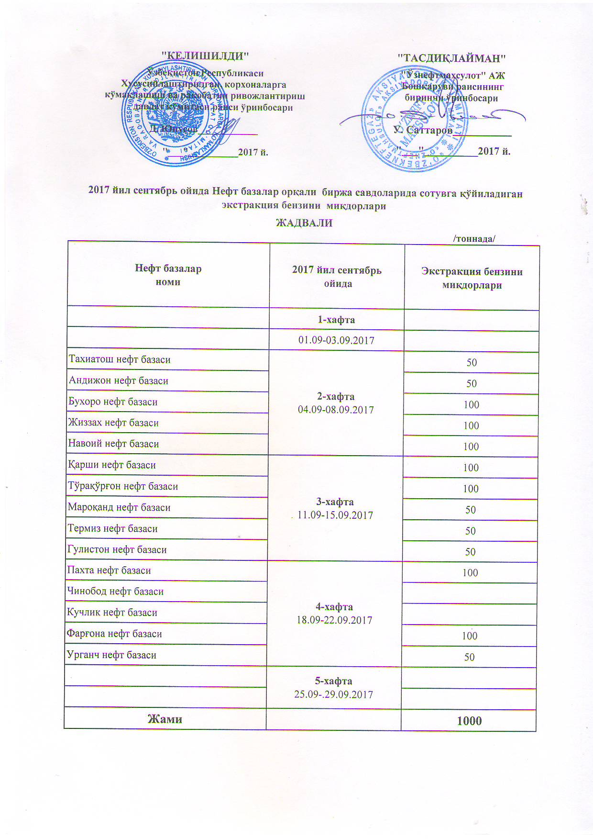
2017 йил сентябрь ойида "Нефт база унитар корхоналари" орқали биржа савдоларида сотувга қўиладиган экстракция бензини миқдорлари ЖАДВАЛИ
 |  | /тоннада/
Нефт база унита корхоналари номи | 2017 йил сентябрь ойида | Экстракция бензини миқдорлари
 | 1-хафта 01.09-03.09.2017

Тахиатош нефт базаси | 2-хафта 04.09-08.09.2017 | 50
Андижон нефт базаси |  | 50
Бухоро нефт базаси |  | 100
Жиззах нефт базаси |  | 100
Навоий нефт базаси |  | 100
Қарши нефт базаси | 3-хафта 11.09-15.09.2017 | 100
Тўрақўрғон нефт базаси |  | 100
Мароқанд нефт базаси |  | 50
Термиз нефт базаси |  | 50
Гулистон нефт базаси |  | 50
Пахта нефт базаси | 4-хафта 18.09-22.09.2017 | 100
Чинобод нефт базаси
Кучлик нефт базаси
Фарғона нефт базаси |  | 100
Урганч нефт базаси |  | 50
 | 5-хафта 25.09-29.09.2017

Жами |  | 1,000

